利用方法
CRMI オーダーアップロードテンプレート
Version 1.0
ステップ 1 ： "注文（複数）"または"返品（複数）"で注文を作成
● "注文（複数）"または"返品（複数）"で新規注文を作成 ● "Sold To"を選択 ● 注文を保存し [アップロード／抽出] ボタンをクリック

ステップ 2 ：Excelから対象をコピー
● Excelで、Ship To、品番、PO番号、数量を入力 （PO番号は必須です） ● 必要なセルを選択してコピー

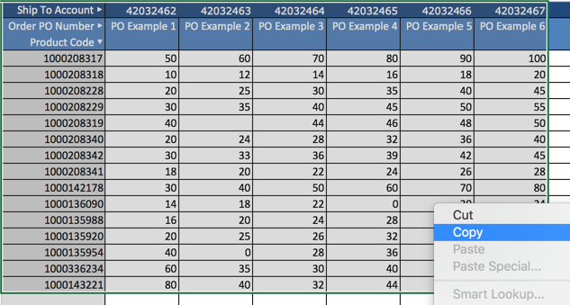

ステップ 3 ：注文を貼り付けし保存
● CTRL+VでCRMIに貼り付け ● [注文を保存] ボタンをクリックして保存 ● CRMIのデータチェックで、エラーがあれば直接CRMIで修正またはExcelで修正し再度貼り付け（エラーが解消されるまで保存されません） 注：注文データ数が大きい場合、保存に時間がかかりますが、必要に応じて別画面を開いて別作業が可能です。

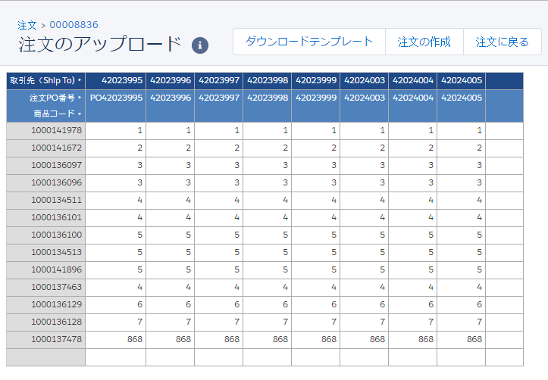

ステップ 4 ：注文を確認して発注
● 注文を確認し修正が必要な場合、[アップロード／抽出] ボタンをクリックして修正 ● 注文・返品に問題がなければ、[発注] ボタンをクリックしてSAPへ送信 ・注文保存後は、[注文へ戻る] ボタンで注文詳細へ戻れます。 ・合計は、注文製品セクションで製品別、子注文セクションで取引先別に表示されます。 ・発注後、オーダーは読み取り専用になります。

